Ejercicio 19
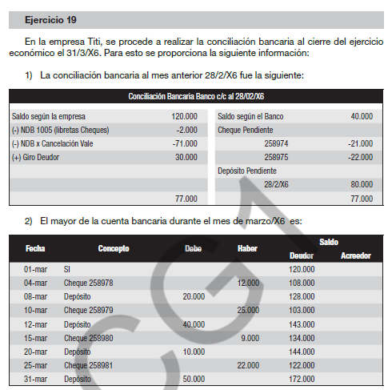
SP 1) Conciliación bancaria al 31/3/X6

 | Saldo S/Empresa | 172,000 | Saldo Según banco | 68,500
 | NBD 1005 | -2,000 | Cheque pendiente 258974 | -21,000
 | NBD cancelación vale | -71,000 | Cheque pendiente 258981 | -22,000
 | Giro deudor | 30,000 | Depósito pendiente | 50,000
 | NDB 2010 | -2,500
 | NCB líquido vale | 30,000 | Error cheque 258980 | 81,000
 | Saldo S/Empresa | 156,500 | Saldo Según banco | 156,500

SP 2) Ajustes por balance

 | 2,000 | Gastos generales
 |  |  | Banco C/C | 2,000

 | 71,000 | Vales a pagar
 |  |  | Banco C/C | 71,000

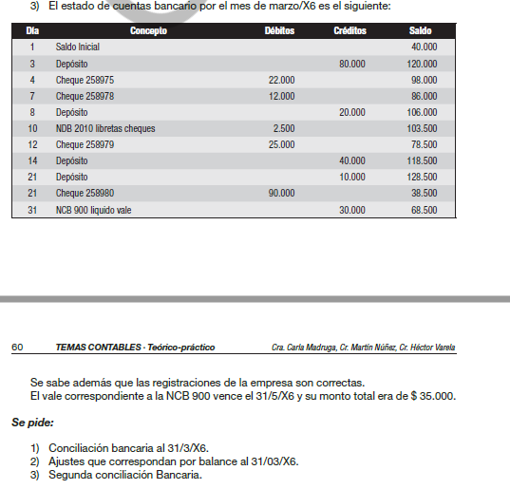
 | 30,000 | Banco C/C
 |  |  | Ds x ventas | 30,000
 | 2,500 | Gastos generales
 |  |  | Banco C/C | 2,500
 | 30,000 | Banco C/C
 | 5,000 | Intereses perdidos a vencer
 |  |  | Vales a pagar | 35,000

SP 3) Segunda conciliación bancaria
 | Saldo S/Empresa | 156,500 | Saldo Según banco | 68,500
 |  |  | Cheque pendiente 258974 | -21,000
 |  |  | Cheque pendiente 258981 | -22,000
 |  |  | Depósito pendiente | 50,000
 |  |  |  | -
 |  |  | Error cheque 258980 | 81,000
 | Saldo S/Empresa | 156,500 | Saldo Según banco | 156,500

